Exercício 2
2- Crie o botão "Cadastrar" de forma que ao clicar, cadastre os dados digitados nos campos |  |  |  | Lista de Cadastro
"Nome", "Cidade" e "Telefone" na nossa lista, lembrando que precisa ser feito ao menos |  |  |  | Nome | Cidade | Telefone | Explicação
3 cadastros diferentes, não podendo sobrescrever os dados. |  |  |  | Henrique | Americana | 19 99139-20000
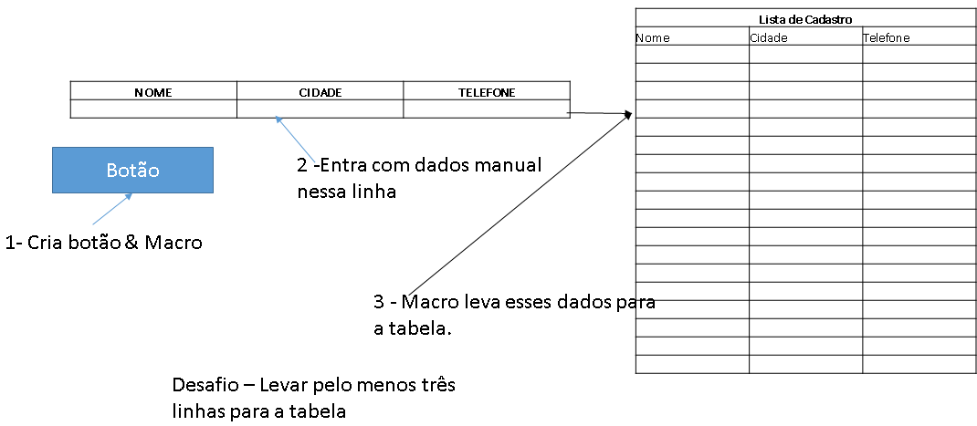
 |  |  |  | Pedro | Americana | 19
 | NOME | CIDADE | TELEFONE | Felipe | São José do Campos | 12 91234-56789

